상품제안서
ALIO 아이넥 아이스 넥쿨러 | 상품코드: S46710

 |  |  |  |  |  |  | 02-713-8555 | www.synergygift.co.kr
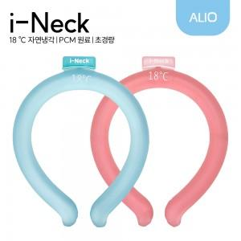

【상세/제작정보】

【인쇄/포장옵션】 | 컬러단면, 컬러양면 / 포장지포장

【공급단가】 | 수량 | 50~ | 100~ | 500~ | 1,000~ | 3,000~
*VAT별도 | 단가 | 4,650원 | 4,470원 | 4,140원 | 4,080원 | 3,990원

【상품 URL】 | https://www.synergygift.co.kr:443/src/goods_detail.php?gdno=46710

